상품제안서
흡한속건 기능성 컴포트 기모맨투맨 | 상품코드: S28978

 |  |  |  |  |  |  | 02-713-8555 | www.synergygift.co.kr
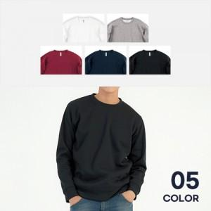

【상세/제작정보】

【인쇄/포장옵션】 | 실크 / OPP(비닐)

【공급단가】 | 수량 | 30~ | 100~ | 300~ | 500~ | 1,000~
*VAT별도 | SS~LL | 20,150원 | 19,840원 | 19,370원 | 18,600원 | 17,820원
 | 3L~5L | 20,930원 | 20,600원 | 20,120원 | 19,320원 | 18,510원

【상품 URL】 | https://www.synergygift.co.kr:443/src/goods_detail.php?gdno=28978

